PIB 3T CONSTANTE 2020
República de Panamá
CONTRALORÍA GENERAL DE LA REPÚBLICA
Instituto Nacional de Estadística y Censo
Cuadro 1. PRODUCTO INTERNO BRUTO TRIMESTRAL EN LA REPÚBLICA, SEGÚN CATEGORÍA DE ACTIVIDAD ECONÓMICA: TERCER TRIMESTRE 2018-20 Y APORTE ABSOLUTO

Contenido
Categoría de actividad económica | Descripción | Producto Interno Bruto Trimestral (en millones de balboas) |  |  | Aporte absoluto
 |  | 2018 (P) | 2019 (E) | 2020 (E) | 2020-19
 | Producción de mercado
A | Agricultura, ganadería, caza y silvicultura | 237.3 | 268.4 | 269.9 | 1.5
B | Pesca | 44.4 | 41.5 | 49.1 | 7.6
C | Explotación de minas y canteras | 177.8 | 320.2 | 362.1 | 41.8
D | Industrias manufactureras | 513.5 | 506.2 | 357.1 | -149.1
E | Suministro de electricidad, gas y agua | 430.4 | 450.6 | 413.8 | -36.8
F | Construcción | 1,608.6 | 1,567.2 | 462.6 | -1,104.6
G | Comercio al por mayor y al por menor | 1,915.4 | 1,937.2 | 1,516.5 | -420.7
H | Hoteles y restaurantes | 225.7 | 217.1 | 53.4 | -163.7
I | Transporte, almacenamiento y comunicaciones | 1,389.9 | 1,515.5 | 1,361.6 | -153.9
J | Intermediación financiera | 762.3 | 773.1 | 756.5 | -16.6
K | Actividades inmobiliarias, empresariales y de alquiler (contabilidad, jurídica e inmobiliaria) | 726.7 | 717.0 | 427.0 | -290.1
M | Servicios de educación privada | 103.8 | 106.3 | 95.1 | -11.2
N | Actividades de servicios sociales y de salud privada | 131.3 | 140.3 | 147.6 | 7.2
O | Otras actividades comunitarias, sociales y personales de servicios (casinos, lotería y otros) | 186.3 | 182.8 | 68.5 | -114.3
 | Producción para uso final propio
F | Construcción | 155.7 | 151.9 | 44.8 | -107.0
K | Actividades inmobiliarias (propiedad de vivienda) | 606.9 | 627.7 | 646.4 | 18.7
P | Hogares privados con servicios domésticos | 43.4 | 51.5 | 40.1 | -11.4
 | Otra producción no de mercado (1) | 762.2 | 808.3 | 896.8 | 88.5
 | Valor Agregado Bruto en valores básicos | 9,999.4 | 10,311.9 | 7,892.5 | -2,419.4
.. | Más: Impuestos a los productos netos de subvenciones | 441.7 | 440.2 | 258.4 | -181.8
 | PRODUCTO INTERNO BRUTO A PRECIOS DE COMPRADOR | 10,427.6 | 10,720.6 | 8,191.8 | -2,528.7
NOTA: A precios de comprador, en medidas de volumen encadenadas, con año de referencia 2007.
La discrepancia entre el total y la suma de sus componentes, se debe a la diferencia estadística que proviene de utilizar
estructuras de precios base móvil, de conformidad con la metodología sugerida en el Sistema de Cuentas Nacionales
1993 (SCN93).
(1) Incluye el Gobierno General y las Instituciones Sin Fines de Lucro que Sirven a los Hogares (ISFLSH).
.. Dato no aplicable al grupo o categoría.
(P) Cifras preliminares.
(E) Cifras estimadas.

VARIACIÓN 3T CONSTANTE 2020
República de Panamá
CONTRALORÍA GENERAL DE LA REPÚBLICA
Instituto Nacional de Estadística y Censo

Cuadro 2. VARIACIÓN PORCENTUAL DEL PRODUCTO INTERNO BRUTO TRIMESTRAL EN LA REPÚBLICA, SEGÚN CATEGORÍA DE ACTIVIDAD ECONÓMICA: TERCER TRIMESTRE AÑOS 2019-18 A 2020-19

Contenido
Categoría de actividad económica | Descripción | Variación porcentual del Producto Interno Bruto Trimestral
 |  | 2019-18 (E) | 2020-19 (E)
 | Producción de mercado
A | Agricultura, ganadería, caza y silvicultura | 13.1 | 0.5
B | Pesca | -6.5 | 18.2
C | Explotación de minas y canteras | 80.1 | 13.1
D | Industrias manufactureras | -1.4 | -29.5
E | Suministro de electricidad, gas y agua | 4.7 | -8.2
F | Construcción | -2.6 | -70.5
G | Comercio al por mayor y al por menor | 1.1 | -21.7
H | Hoteles y restaurantes | -3.8 | -75.4
I | Transporte, almacenamiento y comunicaciones | 9.0 | -10.2
J | Intermediación financiera | 1.4 | -2.1
K | Actividades inmobiliarias, empresariales y de alquiler (contabilidad, jurídica e inmobiliaria) | -1.3 | -40.5
M | Servicios de educación privada | 2.5 | -10.6
N | Actividades de servicios sociales y de salud privada | 6.9 | 5.2
O | Otras actividades comunitarias, sociales y personales de servicios (casinos, lotería y otros) | -1.9 | -62.5
 | Producción para uso final propio
F | Construcción | -2.5 | -70.5
K | Actividades inmobiliarias (propiedad de vivienda) | 3.4 | 3.0
P | Hogares privados con servicios domésticos | 18.6 | -22.1
 | Otra producción no de mercado (1) | 6.0 | 10.9
 | Valor Agregado Bruto en valores básicos | 3.1 | -23.5
.. | Más: Impuestos a los productos netos de subvenciones | -0.3 | -41.3
 | PRODUCTO INTERNO BRUTO A PRECIOS DE COMPRADOR | 2.8 | -23.6
NOTA: A precios de comprador en medidas de volumen encadenadas, con año de referencia 2007.
(1) Incluye el Gobierno General y las Instituciones Sin Fines de Lucro que Sirven a los Hogares (ISFLSH).
.. Dato no aplicable al grupo o categoría.
(E) Cifras estimadas.

COMPOSICIÓN 3T CONSTANTE 2020
República de Panamá
CONTRALORÍA GENERAL DE LA REPÚBLICA
Instituto Nacional de Estadística y Censo
Cuadro 3. COMPOSICIÓN PORCENTUAL DEL PRODUCTO INTERNO BRUTO TRIMESTRAL EN LA REPÚBLICA, SEGÚN CATEGORÍA DE ACTIVIDAD ECONÓMICA: TERCER TRIMESTRE 2018-20

Contenido
Categoría de actividad económica | Descripción | Composición porcentual del Producto Interno Bruto Trimestral
 |  | 2018 (P) | 2019 (E) | 2020 (E)
 | Producción de mercado
A | Agricultura, ganadería, caza y silvicultura | 2.3 | 2.5 | 3.3
B | Pesca | 0.4 | 0.4 | 0.6
C | Explotación de minas y canteras | 1.7 | 3.0 | 4.4
D | Industrias manufactureras | 4.9 | 4.7 | 4.4
E | Suministro de electricidad, gas y agua | 4.1 | 4.2 | 5.1
F | Construcción | 15.4 | 14.6 | 5.6
G | Comercio al por mayor y al por menor | 18.4 | 18.1 | 18.5
H | Hoteles y restaurantes | 2.2 | 2.0 | 0.7
I | Transporte, almacenamiento y comunicaciones | 13.3 | 14.1 | 16.6
J | Intermediación financiera | 7.3 | 7.2 | 9.2
K | Actividades inmobiliarias, empresariales y de alquiler (contabilidad, jurídica e inmobiliaria) | 7.0 | 6.7 | 5.2
M | Servicios de educación privada | 1.0 | 1.0 | 1.2
N | Actividades de servicios sociales y de salud privada | 1.3 | 1.3 | 1.8
O | Otras actividades comunitarias, sociales y personales de servicios (casinos, lotería y otros) | 1.8 | 1.7 | 0.8
 | Producción para uso final propio
F | Construcción | 1.5 | 1.4 | 0.5
K | Actividades inmobiliarias (propiedad de vivienda) | 5.8 | 5.9 | 7.9
P | Hogares privados con servicios domésticos | 0.4 | 0.5 | 0.5
 | Otra producción no de mercado (1) | 7.3 | 7.5 | 10.9
 | Valor Agregado Bruto en valores básicos | 95.9 | 96.2 | 96.3
.. | Más: Impuestos a los productos netos de subvenciones | 4.2 | 4.1 | 3.2
 | PRODUCTO INTERNO BRUTO A PRECIOS DE COMPRADOR | 100.0 | 100.0 | 100.0
NOTA: A precios de comprador, en medidas de volumen encadenadas, con año de referencia 2007.
La discrepancia entre el total y la suma de sus componentes se debe a la diferencia estadística que proviene
de utilizar estructuras de precios base móvil, de conformidad con la metodología sugerida en el Sistema
de Cuentas Nacionales 1993 (SCN93).
(1) Incluye el Gobierno General y las Instituciones Sin Fines de Lucro que Sirven a los Hogares (ISFLSH).
.. Dato no aplicable al grupo o categoría.
(P) Cifras preliminares.
(E) Cifras estimadas.

ACUMULADO
República de Panamá
CONTRALORÍA GENERAL DE LA REPÚBLICA
Instituto Nacional de Estadística y Censo

Cuadro 4. PRODUCTO INTERNO BRUTO TRIMESTRAL EN LA REPÚBLICA, SEGÚN CATEGORÍA DE ACTIVIDAD ECONÓMICA: ACUMULADO AL TERCER TRIMESTRE DE 2020

Contenido
Categoría de actividad económica | Descripción | Producto Interno Bruto Trimestral (en millones de balboas) |  | Variación porcentual
 |  | 2019 (E) | 2020 (E) | 2020-19
 | Producción de mercado
A | Agricultura, ganadería, caza y silvicultura | 673.5 | 693.7 | 3.0
B | Pesca | 96.4 | 107.0 | 11.0
C | Explotación de minas y canteras | 704.4 | 867.3 | 23.1
D | Industrias manufactureras | 1,610.8 | 1,189.2 | -26.2
E | Suministro de electricidad, gas y agua | 1,332.5 | 1,255.0 | -5.8
F | Construcción | 4,794.2 | 2,259.6 | -52.9
G | Comercio al por mayor y al por menor | 5,716.6 | 4,308.1 | -24.6
H | Hoteles y restaurantes | 684.8 | 332.5 | -51.4
I | Transporte, almacenamiento y comunicaciones | 4,435.8 | 4,136.7 | -6.7
J | Intermediación financiera | 2,314.8 | 2,273.4 | -1.8
K | Actividades inmobiliarias, empresariales y de alquiler (contabilidad, jurídica e inmobiliaria) | 2,265.1 | 1,547.4 | -31.7
M | Servicios de educación privada | 345.8 | 316.9 | -8.4
N | Actividades de servicios sociales y de salud privada | 395.6 | 411.2 | 4.0
O | Otras actividades comunitarias, sociales y personales de servicios (casinos, lotería y otros) | 518.3 | 256.6 | -50.5
 | Producción para uso final propio
F | Construcción | 451.0 | 206.9 | -54.1
K | Actividades inmobiliarias (propiedad de vivienda) | 1,880.3 | 1,938.0 | 3.1
P | Hogares privados con servicios domésticos | 149.5 | 127.8 | -14.5
 | Otra producción no de mercado (1) | 2,380.0 | 2,599.8 | 9.2
 | Valor Agregado Bruto en valores básicos | 30,556.7 | 24,352.2 | -20.3
.. | Más: Impuestos a los productos netos de subvenciones | 1,282.0 | 799.7 | -37.6
 | PRODUCTO INTERNO BRUTO A PRECIOS DE COMPRADOR | 31,846.6 | 25,338.4 | -20.4
NOTA: A precios de comprador, en medidas de volumen encadenadas, con año de referencia 2007.
La discrepancia entre el total y la suma de sus componentes se debe a la diferencia estadística que proviene de utilizar estructuras de precios
base móvil, de conformidad con la metodología sugerida en el Sistema de Cuentas Nacionales 1993 (SCN93).
(1) Incluye el Gobierno General y las Instituciones Sin Fines de Lucro que Sirven a los Hogares (ISFLSH).
.. Dato no aplicable al grupo o categoría.
(E) Cifras estimadas.

PIBTRIM CONSTANTE 18-20
República de Panamá
CONTRALORÍA GENERAL DE LA REPÚBLICA
Instituto Nacional de Estadística y Censo
Cuadro 5. PRODUCTO INTERNO BRUTO TRIMESTRAL EN LA REPÚBLICA, SEGÚN CATEGORÍA DE ACTIVIDAD ECONÓMICA: AÑOS 2017-19, PRIMER, SEGUNDO Y TERCER TRIMESTRE 2020

Contenido
Categoría de actividad económica |  | Producto Interno Bruto Trimestral (en millones de balboas)
 | Descripción | 2017 |  |  |  |  | 2018 (P) |  |  |  |  | 2019 (E) |  |  |  |  | 2020 (E)
 |  | Total | Trimestre |  |  |  | Total | Trimestre |  |  |  | Total | Trimestre |  |  |  | Trimestre
 |  |  | Primer | Segundo | Tercer | Cuarto |  | Primer | Segundo | Tercer | Cuarto |  | Primer | Segundo | Tercer | Cuarto | Primer | Segundo | Tercer
 | Producción de mercado
A | Agricultura, ganadería, caza y silvicultura | 789.8 | 177.6 | 187.6 | 228.3 | 196.3 | 818.0 | 181.9 | 197.3 | 237.3 | 201.5 | 899.3 | 188.6 | 216.5 | 268.4 | 225.9 | 201.0 | 222.8 | 269.9
B | Pesca | 162.1 | 27.9 | 40.2 | 49.5 | 44.5 | 158.6 | 37.0 | 44.1 | 44.4 | 33.1 | 125.3 | 25.3 | 29.6 | 41.5 | 28.9 | 24.1 | 33.8 | 49.1
C | Explotación de minas y canteras | 718.6 | 184.2 | 168.5 | 176.1 | 189.7 | 739.0 | 193.2 | 165.3 | 177.8 | 202.7 | 1,043.9 | 208.9 | 175.3 | 320.2 | 339.4 | 422.9 | 82.3 | 362.1
D | Industrias manufactureras | 2,139.1 | 542.4 | 552.5 | 512.4 | 531.7 | 2,160.6 | 553.1 | 558.0 | 513.5 | 535.9 | 2,137.6 | 551.8 | 552.8 | 506.2 | 526.8 | 529.7 | 302.4 | 357.1
E | Suministro de electricidad, gas y agua | 1,662.6 | 394.7 | 418.3 | 430.0 | 419.6 | 1,697.7 | 407.4 | 431.4 | 430.4 | 428.5 | 1,775.9 | 431.6 | 450.3 | 450.6 | 443.4 | 437.5 | 403.7 | 413.8
F | Construcción | 6,152.0 | 1,597.6 | 1,445.7 | 1,575.0 | 1,533.7 | 6,351.8 | 1,686.5 | 1,424.2 | 1,608.6 | 1,632.6 | 6,359.3 | 1,762.7 | 1,464.4 | 1,567.2 | 1,565.0 | 1,641.0 | 156.1 | 462.6
G | Comercio al por mayor y al por menor | 7,228.3 | 1,730.8 | 1,844.9 | 1,814.3 | 1,838.2 | 7,510.9 | 1,785.4 | 1,931.8 | 1,915.4 | 1,878.3 | 7,669.6 | 1,817.1 | 1,962.3 | 1,937.2 | 1,953.1 | 1,774.0 | 1,017.6 | 1,516.5
H | Hoteles y restaurantes | 995.6 | 257.6 | 231.2 | 238.8 | 268.0 | 948.6 | 242.6 | 218.4 | 225.7 | 261.9 | 943.4 | 246.7 | 221.0 | 217.1 | 258.5 | 234.2 | 44.9 | 53.4
I | Transporte, almacenamiento y comunicaciones | 5,368.2 | 1,347.4 | 1,312.2 | 1,319.4 | 1,389.3 | 5,671.1 | 1,414.3 | 1,395.2 | 1,389.9 | 1,471.7 | 6,029.6 | 1,463.7 | 1,456.6 | 1,515.5 | 1,593.7 | 1,531.2 | 1,243.9 | 1,361.6
J | Intermediación financiera | 2,937.6 | 716.0 | 726.7 | 739.3 | 755.6 | 3,040.8 | 740.2 | 744.7 | 762.3 | 793.6 | 3,126.0 | 770.1 | 771.6 | 773.1 | 811.2 | 758.6 | 758.4 | 756.5
K | Actividades inmobiliarias, empresariales y de alquiler (contabilidad, jurídica e inmobiliaria) | 2,974.6 | 676.3 | 784.3 | 707.8 | 806.2 | 3,049.7 | 689.3 | 812.3 | 726.7 | 821.4 | 3,077.8 | 707.4 | 840.6 | 717.0 | 812.8 | 690.2 | 430.3 | 427.0
...

Gráfica 1
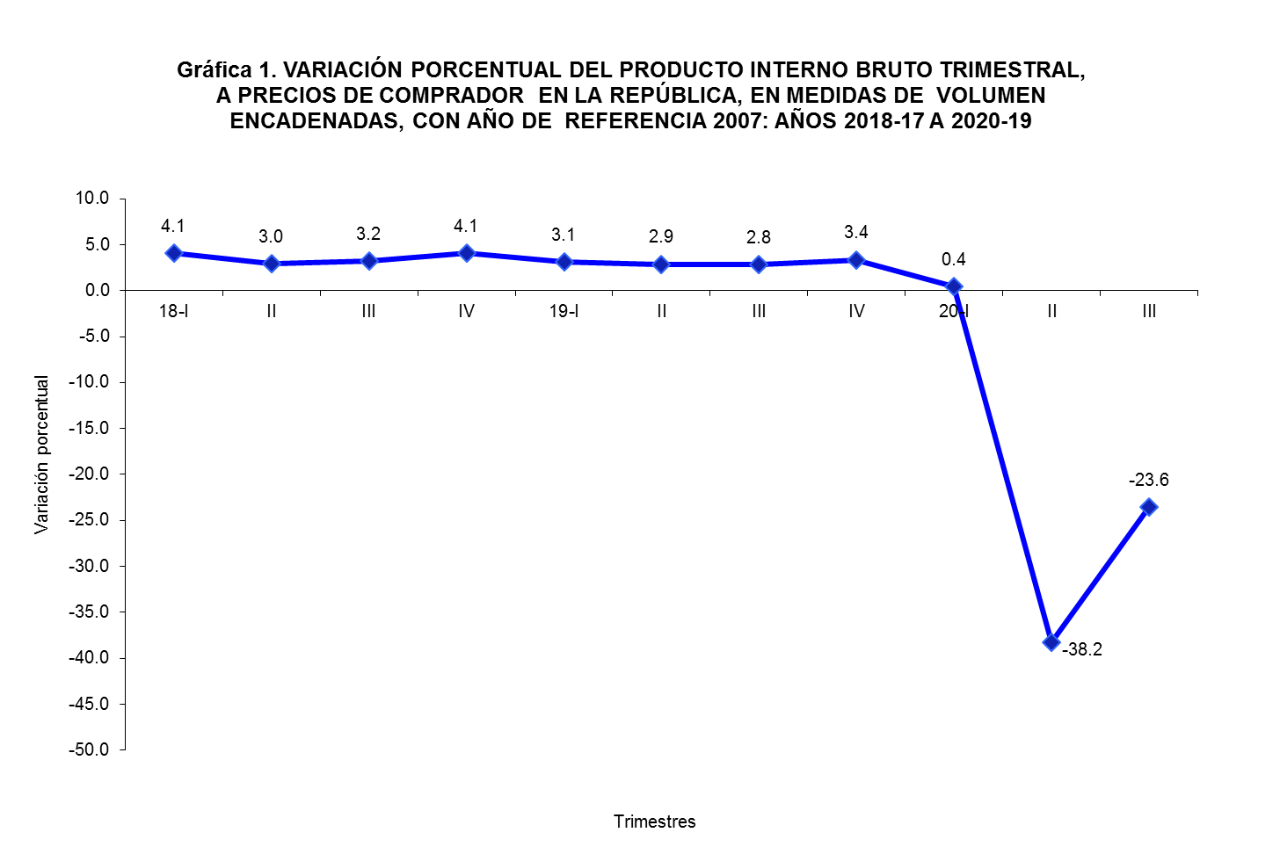

Contenido

VAR% TRIM CONSTANTE
...
Contenido
 |  |  | 2020-19 (E)
 |  |  | Trimestre
Segundo | Tercer | Cuarto | Primer | Segundo | Tercer
...
9.7 | 13.1 | 12.1 | 6.6 | 2.9 | 0.5
-33.0 | -6.5 | -12.6 | -4.7 | 14.4 | 18.2
6.0 | 80.1 | 67.4 | 102.5 | -53.0 | 13.1
-0.9 | -1.4 | -1.7 | -4.0 | -45.3 | -29.5
4.4 | 4.7 | 3.5 | 1.4 | -10.3 | -8.2
2.8 | -2.6 | -4.1 | -6.9 | -89.3 | -70.5
1.6 | 1.1 | 4.0 | -2.4 | -48.1 | -21.7
1.2 | -3.8 | -1.3 | -5.1 | -79.7 | -75.4
...

Gráfica 2
Agricultura | 3.2944684958 | La discrepancia entre el total y la suma de sus componentes se debe a la diferencia estadística que proviene de utilizar estructuras de precios base móvil, de conformidad con la metodología sugerida en el Sistema de Cuentas Nacionales 1993 (SCN93). | 0 | La discrepancia entre el total y la suma de sus componentes se debe a la diferencia estadística que proviene de utilizar estructuras de precios base móvil, de conformidad con la metodología sugerida en el Sistema de Cuentas Nacionales 1993 (SCN93). | 0 | La discrepancia entre el total y la suma de sus componentes se debe a la diferencia estadística que proviene de utilizar estructuras de precios base móvil, de conformidad con la metodología sugerida en el Sistema de Cuentas Nacionales 1993 (SCN93). | 0 | La discrepancia entre el total y la suma de sus componentes se debe a la diferencia estadística que proviene de utilizar estructuras de precios base móvil, de conformidad con la metodología sugerida en el Sistema de Cuentas Nacionales 1993 (SCN93). | 0 | La discrepancia entre el total y la suma de sus componentes se debe a la diferencia estadística que proviene de utilizar estructuras de precios base móvil, de conformidad con la metodología sugerida en el Sistema de Cuentas Nacionales 1993 (SCN93). | 0 | La discrepancia entre el total y la suma de sus componentes se debe a la diferencia estadística que proviene de utilizar estructuras de precios base móvil, de conformidad con la metodología sugerida en el Sistema de Cuentas Nacionales 1993 (SCN93). | 0 | La discrepancia entre el total y la suma de sus componentes se debe a la diferencia estadística que proviene de utilizar estructuras de precios base móvil, de conformidad con la metodología sugerida en el Sistema de Cuentas Nacionales 1993 (SCN93). | 0 | La discrepancia entre el total y la suma de sus componentes se debe a la diferencia estadística que proviene de utilizar estructuras de precios base móvil, de conformidad con la metodología sugerida en el Sistema de Cuentas Nacionales 1993 (SCN93). | 0 | La discrepancia entre el total y la suma de sus componentes se debe a la diferencia estadística que proviene de utilizar estructuras de precios base móvil, de conformidad con la metodología sugerida en el Sistema de Cuentas Nacionales 1993 (SCN93). | 0 | La discrepancia entre el total y la suma de sus componentes se debe a la diferencia estadística que proviene de utilizar estructuras de precios base móvil, de conformidad con la metodología sugerida en el Sistema de Cuentas Nacionales 1993 (SCN93). |  | La discrepancia entre el total y la suma de sus componentes se debe a la diferencia estadística que proviene de utilizar estructuras de precios base móvil, de conformidad con la metodología sugerida en el Sistema de Cuentas Nacionales 1993 (SCN93). | 0
Pesca | 0.59903895505 | 0 | 0 | 0 | 0 | 0 | 0 | 0 | 0 | 0 | 0 | 0 | 0 | 0 | 0 | 0 | 0 | 0 | 0 | 0 |  | 0 | 0
Minas y canteras | 4.4197874019
Manufactura | 4.359129218
Electricidad y agua | 5.0508754769
Construcción | 6.1936950079
Comercio | 18.512337072
Hoteles y restaurantes | 0.65207644891
Transporte y comunicaciones | 16.621139655
Intermediación financiera | 9.2346298677
Inmuebles y servicios a empresas | 13.103071551
Enseñanza privada | 1.1608151012
Servicios de salud | 1.8013837186
Otras comunitarias | 0.8357548198
Otra producción no de mercado (Gobierno general) | 10.947066396
Servicios domésticos | 0.48934400188
Otras | 3.1545554074

Contenido

NOTA: La discrepancia entre el total y la suma de sus componentes, se debe a la diferencia estadística que proviene de utilizar estructuras
de precios base móvil, de conformidad con la metodología sugerida en el Sistema de Cuentas Nacionales 1993 (SCN93).

COMPOSICIÓN 2018-20
...
Contenido
 |  |  | 2020 (E)
 |  |  | Trimestre
Segundo | Tercer | Cuarto | Primer | Segundo | Tercer
...
2.1 | 2.5 | 2.0 | 1.9 | 3.4 | 3.3
0.3 | 0.4 | 0.3 | 0.2 | 0.5 | 0.6
1.7 | 3.0 | 3.0 | 4.0 | 1.3 | 4.4
5.3 | 4.7 | 4.7 | 5.0 | 4.7 | 4.4
4.3 | 4.2 | 4.0 | 4.1 | 6.2 | 5.1
13.9 | 14.6 | 14.0 | 15.4 | 2.4 | 5.6
18.7 | 18.1 | 17.5 | 16.7 | 15.7 | 18.5
2.1 | 2.0 | 2.3 | 2.2 | 0.7 | 0.7
...

PIBTRIM CORRIENTE 18-20
...
Contenido
 |  |  | 2020 (E)
 |  |  | Trimestre
Segundo | Tercer | Cuarto | Primer | Segundo | Tercer
...
294.9 | 360.9 | 319.1 | 267.5 | 296.6 | 361.1
46.4 | 69.4 | 48.0 | 42.7 | 47.2 | 57.6
283.5 | 497.8 | 460.8 | 560.9 | 94.7 | 618.0
944.3 | 817.3 | 1,005.2 | 1,018.6 | 512.1 | 569.9
319.1 | 328.9 | 341.4 | 286.4 | 296.4 | 313.6
2,746.9 | 2,964.1 | 3,088.2 | 3,016.2 | 294.5 | 813.2
3,073.1 | 3,092.1 | 3,195.7 | 2,820.8 | 1,408.1 | 2,356.1
572.3 | 549.5 | 654.5 | 602.1 | 116.1 | 167.6
...

VAR% TRIM CORRIENTE 18-20
...
Contenido
 |  |  | 2020-19 (E)
 |  |  | Trimestre
Segundo | Tercer | Cuarto | Primer | Segundo | Tercer
...
1.6 | 1.5 | 2.5 | -0.5 | 0.6 | 0.1
-26.9 | 4.2 | 2.6 | 10.5 | 1.7 | -17.0
2.4 | 60.5 | 40.8 | 69.0 | -66.6 | 24.1
-1.8 | -0.1 | 0.7 | -2.6 | -45.8 | -30.3
14.1 | 14.0 | 15.2 | 4.7 | -7.1 | -4.7
4.1 | -2.1 | -3.9 | -5.2 | -89.3 | -72.6
1.9 | -0.9 | 3.2 | -3.0 | -54.2 | -23.8
0.9 | -4.3 | -2.2 | -4.0 | -79.7 | -69.5
...

Gráfica 3
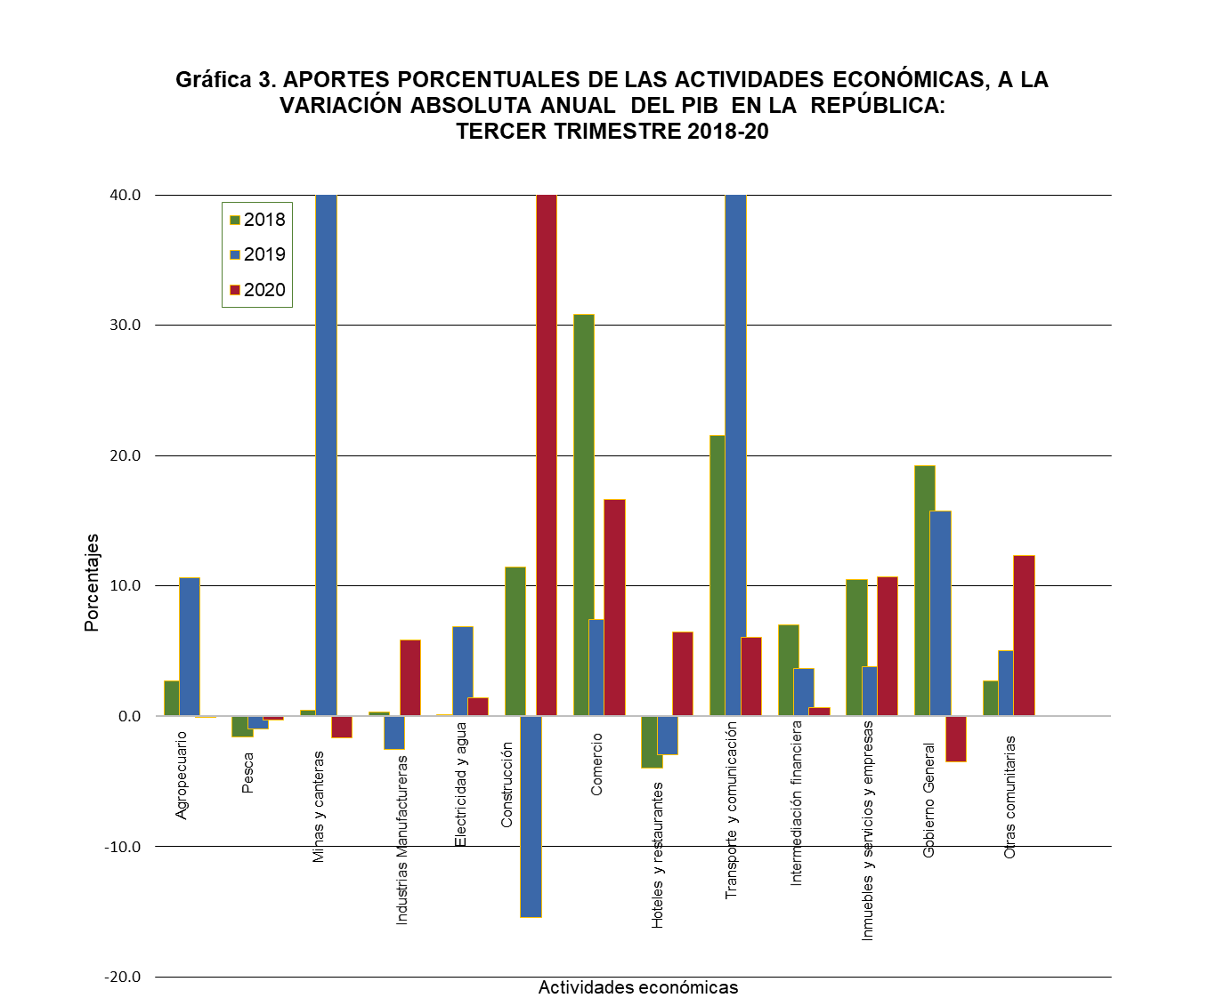

Contenido

APORTES Y VARIACIÓN 2T_2020
...
Contenido
Variación absoluta trimestral del PIBT |  |  | Aporte porcentual a la variación absoluta trimestral
2018-17 (P) | 2019-18 (E) | 2020-19 (E) | 2018 | 2019 | 2020
8.9 | 31.2 | 1.5 | 2.7 | 10.6 | -0.1
-5.1 | -2.9 | 7.6 | -1.5 | -1.0 | -0.3
1.6 | 142.5 | 41.8 | 0.5 | 48.6 | -1.7
1.1 | -7.3 | -149.1 | 0.3 | -2.5 | 5.9
0.4 | 20.1 | -36.8 | 0.1 | 6.9 | 1.5
37.6 | -45.2 | -1,211.7 | 11.5 | -15.4 | 47.9
101.1 | 21.7 | -420.7 | 30.9 | 7.4 | 16.6
-13.1 | -8.6 | -163.7 | -4.0 | -2.9 | 6.5
70.6 | 125.6 | -153.9 | 21.5 | 42.9 | 6.1
23.0 | 10.8 | -16.6 | 7.0 | 3.7 | 0.7
...

